ENCARGOS
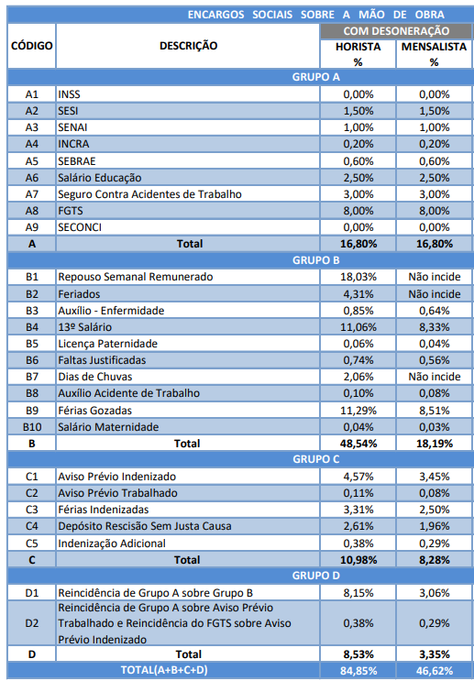
À Comissão Permanente de Licitação
PREFEITURA MUNICIPAL DE SOUSA
CONCORRÊNCIA ELETRÔNICA Nº 001/2025
OBJETO: CONTRATAÇÃO DE EMPRESA CUJO CRITÉRIO DE SELEÇÃO DA PROPOSTA MAIS VANTAJOSA SERÁ A DE MENOR PREÇO GLOBAL para realização de reforma na COBERTA DO TERMINAL RODOVIÁRIO INTERESTADUAL ADILMAR DE PAIVA GADELHA, SOUSA – PB
SOUSA - PB - Data: 19 de MAIO de 2025
ENCARGOS SOCIAIS SOBRE A MÃO DE OBRA

